Feuil1
 |  |  | TRAIN AVANT
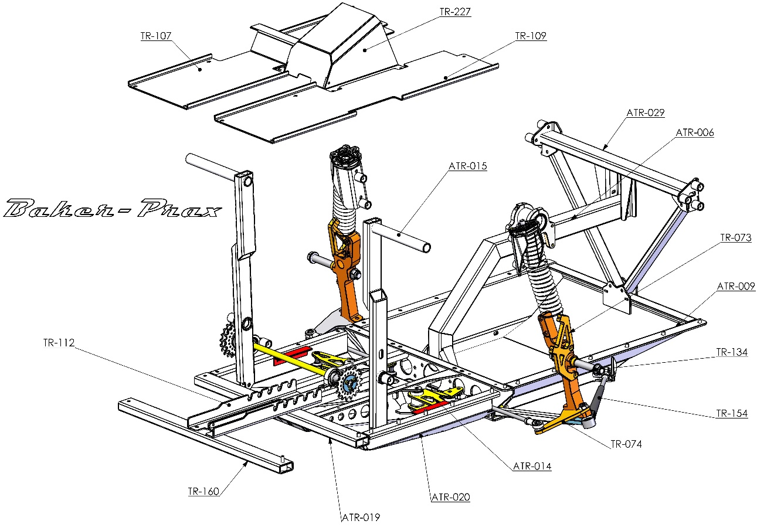

Codes | Rev | Qté | Désignations | Matières | Poids unit | Poids total Alu | Poids total acier | Statut
ATR-009 | - | 1 | Berceau avant | Alu | 3.8 | 3.8 |  | Proto
ATR-019 | - | 1 | Boitier de direction | Alu | 1.81 | 1.81 |  | Proto
TR-015 | B | 2 | Porte fusé | Alu | 0.45 | 0.9 |  | Proto
ATR-015 | - | 2 | Levier de direction | Alu | 0.39 | 0.78 |  | Proto
ATR-006 | - | 1 | Bome | Alu | 0.73 | 0.73 |  | Proto
ATR-020 | - | 2 | Carter renvoie coté droit | Alu | 0.35 | 0.7 |  | Proto
TR-107 | - | 1 | Plancher gauche | Alu | 0.7 | 0.7 |  | Proto
TR-109 | - | 1 | Plancher droit | Alu | 0.65 | 0.65 |  | Proto
ATR-014 | - | 2 | Renvoie de direction | Alu | 0.27 | 0.54 |  | Proto
ATR-029 | - | 1 | Traverse avant | Alu | 0.46 | 0.46 |  | Proto
TR-112 |  | 2 | Crémaillère de siège | Alu | 0.18 | 0.36 |  | Proto
ATR-028 | - | 2 | Bielle de treillis avant | Alu | 0.16 | 0.32 |  | Proto
TR-160 | - | 1 | Traverse arrière | Alu | 0.32 | 0.32 |  | Proto
ATR-034-V2 | - | 2 | Accrochage suspension | Alu | 0.13 | 0.26 |  | Proto
TR-073 | - | 2 | Support etrier avant pour frein Ø203 | Alu | 0.11 | 0.22 |  | Proto
TR-227 | - | 1 | Capot de transmission | Alu | 0.19 | 0.19 |  | Proto
TR-074 | A | 2 | Chape de direction basse | Alu | 0.08 | 0.16 |  | Proto
TR-230 | - | 12 | Entretoise Ø6.5 pour longeron | Alu | 0.01 | 0.12 |  | Proto
TR-231 | - | 4 | Entretoise pour tube de 40x20 | Alu | 0.01 | 0.04 |  | Proto
TR-232 | - | 2 | Entretoise Ø8 pour longeron | Alu | 0.01 | 0.02 |  | Proto
TR-240 | - | 2 | Entretoise de roue avant | Alu | 0 | 0 |  | Proto
ATR-008 | - | 2 | Triangle droit | Acier | 0.44 |  | 0.88 | Proto
ATR-018 | - | 1 | Arbre de transmission | Acier | 0.98 |  | 0.98 | Proto
TR-075 | - | 2 | Bielle de direction | Acier | 0.11 |  | 0.22 | Dispo
TR-088 | - | 16 | Canon conique pour rotule de 8 | Acier | 0.01 |  | 0.16 | Dispo
TR-134 | - | 2 | Axe de roue avant | Acier | 0.22 |  | 0.44 | Dispo
 |  |  |  |  | Total poids | 13.08 | 2.68

 |  |  | TRAIN ARRIERE

 | 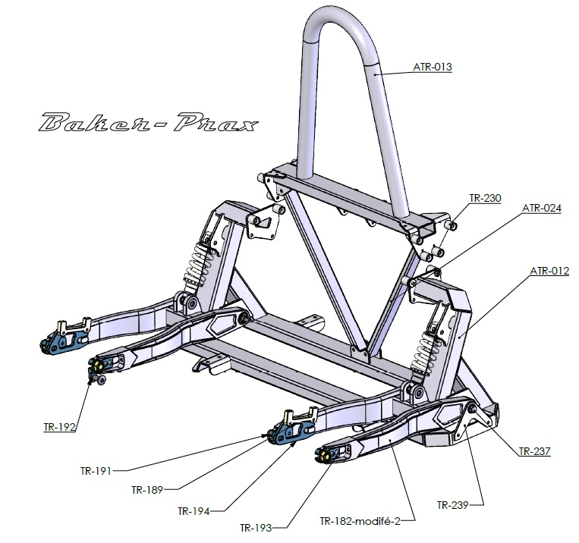

Codes | Rev | Qté | Désignations | Matières | Poids unit | Poids total Alu | Poids total acier | Statut
ATR-012 | - | 1 | Traverse arrière | Alu | 4.54 | 4.54 |  | Proto
ATR-013 | - | 1 | Arceau | Alu | 1.29 | 1.29 |  | Proto
ATR-024 | - | 2 | Treillis arrière | Alu | 0.18 | 0.36 |  | Proto
Modification bras oscillant |  | 2 | Bras oscillant | Alu | 2.24 | 4.48 |  | Proto
TR-230 | - | 12 | Entretoise Ø6.5 pour longeron | Alu | 0.01 | 0.12 |  | Proto
TR-237 | - | 2 | Axe de bras oscillant | Acier | 0.12 |  | 0.24 | Disponible
 |  |  |  |  | Total | 10.79 | 0.24

 |  |  | Chassis

 | 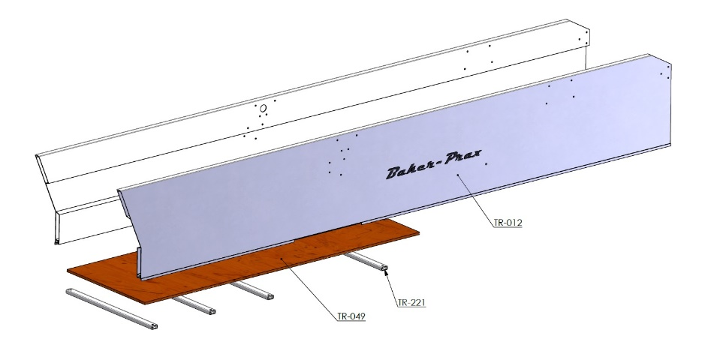

Codes | Rev | Qté | Désignations | Matières | Poids unit | Poids total Alu | Poids total acier | Statut
TR-012+sym |  | 2 | Longeron - profil ridelle H 400 ref26017712A | Alu | 11.56 | 23.12 |  | Proto
TR-221 | - | 5 | Traverse arrière | Alu | 0.23 | 1.15 |  | Proto
 |  | 8 | Entretoise traverse arrière | Alu | 0.04 | 0.32 |  | Proto
TR-222 | - | 1 | Fixation dossier siege | Alu | 0.03 | 0.03 |  | Proto
TR-223 | - | 2 | Biellette de réglage siege en U | Alu | 0.02 | 0.04 |  | Proto
TR-224 | - | 2 | Bielette de réglage siege | Alu | 0.02 | 0.04 |  | Proto
ATR-021 | - | 1 | Fixation avant siege |  | - | 0.07
 |  |  |  |  | Total | 24.77 | 0

